長崎県
 |  | 旧コード | 合併前 | 新コード | 合併後
 |  |  | 自治体名 |  | 新自治体名 | 1947 | 1950 | 1955 | 1960 | 1965 | 1970 | 1975 | 1980 | 1985 | 1990 | 1995 | 2000 | 2005 | 2010 | 2015
42 | 201 | 42201 | 長崎市 | 42201 | 長崎市 | 254,954 | 300,522 | 349,121 | 387,910 | 411,733 | 427,083 | 450,194 | 447,091 | 449,382 | 444,599 | 438,635 | 423,167 | 413,007 | 404,474 | 393,154
42 | 301 | 42301 | 香焼町 | 42201 | 長崎市 | 6,634 | 8,895 | 7,914 | 8,936 | 4,598 | 4,774 | 5,506 | 5,454 | 5,217 | 4,931 | 4,685 | 4,512 | 4,196 | 3,923 | 3,601
42 | 302 | 42302 | 伊王島町 | 42201 | 長崎市 | 3,672 | 5,388 | 6,294 | 7,266 | 6,822 | 6,348 | 1,887 | 1,683 | 1,403 | 1,233 | 1,160 | 1,035 | 807 | 715 | 689
42 | 303 | 42303 | 高島町 | 42201 | 長崎市 | 12,222 | 14,961 | 16,510 | 20,938 | 19,825 | 17,415 | 8,232 | 6,596 | 5,923 | 1,256 | 1,019 | 900 | 722 | 498 | 382
42 | 304 | 42304 | 野母崎町 | 42201 | 長崎市 | 14,411 | 17,052 | 15,960 | 13,878 | 11,719 | 10,892 | 10,693 | 10,553 | 9,980 | 9,412 | 8,544 | 8,101 | 6,809 | 6,016 | 5,249
42 | 305 | 42305 | 三和町 | 42201 | 長崎市 | 8,960 | 9,420 | 9,278 | 8,670 | 7,807 | 8,007 | 8,510 | 9,743 | 11,239 | 12,248 | 12,904 | 12,366 | 12,044 | 11,322 | 10,562
42 | 309 | 42309 | 琴海町 | 42201 | 長崎市 | 8,057 | 8,156 | 8,205 | 8,400 | 7,779 | 7,347 | 8,328 | 9,964 | 10,647 | 10,954 | 11,804 | 12,649 | 12,507 | 12,257 | 11,919
42 | 315 | 42315 | 外海町 | 42201 | 長崎市 | 10,791 | 10,828 | 10,984 | 12,600 | 13,828 | 13,579 | 12,485 | 11,715 | 11,775 | 9,399 | 8,312 | 7,405 | 5,114 | 4,561 | 3,952
42 | 202 | 42202 | 佐世保市 | 42202 | 佐世保市 | 206,072 | 227,736 | 263,884 | 262,484 | 247,069 | 247,898 | 250,729 | 251,187 | 250,633 | 244,677 | 244,909 | 240,838 | 237,828 | 231,467 | 228,258
42 | 384 | 42384 | 宇久町 | 42202 | 佐世保市 | 11,401 | 11,466 | 11,684 | 11,175 | 9,503 | 8,048 | 6,689 | 5,840 | 5,222 | 4,808 | 4,379 | 4,010 | 3,239 | 2,591 | 2,187
42 | 388 | 42388 | 江迎町 | 42202 | 佐世保市 | 16,502 | 17,275 | 18,032 | 16,774 | 12,889 | 7,887 | 7,601 | 7,175 | 7,168 | 6,797 | 6,612 | 6,317 | 5,922 | 5,702 | 5,425
42 | 389 | 42389 | 鹿町町 | 42202 | 佐世保市 | 17,129 | 20,405 | 18,507 | 15,723 | 7,560 | 6,375 | 6,300 | 6,293 | 6,286 | 6,079 | 5,824 | 5,548 | 5,390 | 5,095 | 4,553
42 | 390 | 42390 | 小佐々町 | 42202 | 佐世保市 | 12,874 | 15,275 | 15,911 | 16,058 | 8,208 | 6,729 | 6,800 | 7,103 | 7,278 | 7,311 | 7,273 | 7,292 | 6,982 | 6,630 | 6,155
42 | 392 | 42392 | 吉井町 | 42202 | 佐世保市 | 8,815 | 10,880 | 11,992 | 12,398 | 8,360 | 6,242 | 5,505 | 5,697 | 5,872 | 5,911 | 6,062 | 6,151 | 6,088 | 5,821 | 5,421
42 | 393 | 42393 | 世知原町 | 42202 | 佐世保市 | 9,130 | 10,222 | 11,810 | 11,986 | 8,842 | 4,757 | 4,744 | 4,936 | 4,890 | 4,678 | 4,492 | 4,243 | 4,125 | 3,795 | 3,440
42 | 203 | 42203 | 島原市 | 42203 | 島原市 | 47,394 | 46,999 | 46,184 | 45,205 | 44,175 | 44,475 | 45,179 | 46,637 | 46,061 | 44,828 | 40,778 | 39,605 | 38,316 | 36,456 | 34,966
42 | 361 | 42361 | 有明町 | 42203 | 島原市 | 15,107 | 15,029 | 14,186 | 13,488 | 12,549 | 12,217 | 12,110 | 12,253 | 12,396 | 12,075 | 12,075 | 11,958 | 11,729 | 10,999 | 10,470
42 | 204 | 42204 | 諌早市 | 42204 | 諫早市 | 64,183 | 65,434 | 65,593 | 64,506 | 63,886 | 65,261 | 73,341 | 83,723 | 88,376 | 90,683 | 93,058 | 95,182 | 95,937 | 94,429 | 94,011
42 | 306 | 42306 | 多良見町 | 42204 | 諫早市 | 9,146 | 9,326 | 9,594 | 9,324 | 8,846 | 8,886 | 9,426 | 11,531 | 14,122 | 16,381 | 17,275 | 17,056 | 16,969 | 16,499 | 16,207
42 | 341 | 42341 | 森山町 | 42204 | 諫早市 | 7,836 | 7,739 | 7,512 | 6,949 | 6,475 | 6,148 | 5,842 | 5,838 | 6,038 | 6,231 | 6,279 | 6,259 | 6,002 | 5,753 | 5,419
42 | 342 | 42342 | 飯盛町 | 42204 | 諫早市 | 9,879 | 10,145 | 10,178 | 9,489 | 8,848 | 8,182 | 7,978 | 8,073 | 8,310 | 8,123 | 8,111 | 8,034 | 7,900 | 7,639 | 7,116
42 | 343 | 42343 | 高来町 | 42204 | 諫早市 | 13,580 | 13,321 | 12,962 | 12,307 | 11,560 | 10,768 | 10,645 | 10,801 | 10,773 | 10,573 | 10,997 | 11,092 | 10,801 | 10,410 | 9,863
42 | 344 | 42344 | 小長井町 | 42204 | 諫早市 | 7,949 | 8,104 | 8,509 | 8,390 | 8,057 | 7,785 | 7,590 | 7,373 | 7,185 | 6,927 | 6,797 | 6,676 | 6,425 | 6,022 | 5,462
42 | 205 | 42205 | 大村市 | 42205 | 大村市 | 57,125 | 56,451 | 61,503 | 59,752 | 56,425 | 56,538 | 60,919 | 65,538 | 69,472 | 73,435 | 79,279 | 84,414 | 88,040 | 90,517 | 92,757
42 | 207 | 42207 | 平戸市 | 42207 | 平戸市 | 40,844 | 42,334 | 43,302 | 40,879 | 36,602 | 32,865 | 30,728 | 29,923 | 28,416 | 26,864 | 25,240 | 23,900 | 22,277 | 20,384 | 18,421
42 | 381 | 42381 | 大島村 | 42207 | 平戸市 | 5,323 | 5,615 | 5,390 | 5,033 | 4,118 | 3,277 | 2,753 | 2,500 | 2,228 | 2,194 | 2,005 | 1,785 | 1,521 | 1,269 | 1,077
42 | 382 | 42382 | 生月町 | 42207 | 平戸市 | 9,993 | 10,718 | 11,480 | 11,506 | 11,145 | 10,495 | 10,008 | 9,552 | 9,323 | 9,132 | 8,596 | 7,934 | 7,014 | 6,145 | 5,458
42 | 385 | 42385 | 田平町 | 42207 | 平戸市 | 10,092 | 10,454 | 10,872 | 10,462 | 9,795 | 9,024 | 8,921 | 8,874 | 8,752 | 8,382 | 8,125 | 7,967 | 7,577 | 7,107 | 6,964
42 | 208 | 42208 | 松浦市 | 42208 | 松浦市 | 39,496 | 41,266 | 41,113 | 44,057 | 32,859 | 25,801 | 24,978 | 24,565 | 24,752 | 24,184 | 23,707 | 22,082 | 21,221 | 19,956 | 18,637
42 | 386 | 42386 | 福島町 | 42208 | 松浦市 | 8,730 | 11,094 | 11,648 | 11,183 | 8,928 | 6,296 | 3,923 | 4,001 | 3,833 | 3,737 | 3,671 | 3,420 | 3,202 | 2,916 | 2,635
42 | 387 | 42387 | 鷹島町 | 42208 | 松浦市 | 5,066 | 5,417 | 5,627 | 5,672 | 5,195 | 4,501 | 4,141 | 3,912 | 3,727 | 3,333 | 3,092 | 2,868 | 2,570 | 2,273 | 2,037
42 | 441 | 42441 | 厳原町 | 42209 | 対馬市 | 18,871 | 20,008 | 22,156 | 23,472 | 21,989 | 20,897 | 18,460 | 18,564 | 18,044 | 17,343 | 16,367 | 15,485 | 14,417 | 12,684 | 11,609
42 | 442 | 42442 | 美津島町 | 42209 | 対馬市 | 10,927 | 10,930 | 12,225 | 12,812 | 12,499 | 10,837 | 9,692 | 9,382 | 9,238 | 8,905 | 8,607 | 8,423 | 8,216 | 7,841 | 7,528
42 | 443 | 42443 | 豊玉町 | 42209 | 対馬市 | 6,396 | 6,956 | 7,599 | 7,950 | 7,202 | 6,294 | 5,790 | 5,604 | 5,402 | 5,281 | 5,035 | 4,705 | 4,259 | 3,746 | 3,384
42 | 444 | 42444 | 峰町 | 42209 | 対馬市 | 4,811 | 5,061 | 5,858 | 6,032 | 5,597 | 4,720 | 4,277 | 4,042 | 3,805 | 3,402 | 3,119 | 2,897 | 2,575 | 2,296 | 2,013
42 | 445 | 42445 | 上県町 | 42209 | 対馬市 | 7,913 | 7,938 | 8,240 | 8,547 | 8,014 | 7,131 | 6,305 | 5,915 | 5,719 | 5,102 | 4,743 | 4,494 | 4,092 | 3,505 | 3,102
42 | 446 | 42446 | 上対馬町 | 42209 | 対馬市 | 8,564 | 9,483 | 11,062 | 10,743 | 10,003 | 8,793 | 7,948 | 7,303 | 6,667 | 6,031 | 5,642 | 5,226 | 4,922 | 4,335 | 3,821
42 | 421 | 42421 | 郷ノ浦町 | 42210 | 壱岐市 | 18,543 | 18,944 | 19,035 | 18,482 | 16,830 | 15,568 | 15,135 | 15,087 | 14,608 | 13,877 | 13,098 | 12,600 | 11,860 | 11,039 | 10,197
42 | 422 | 42422 | 勝本町 | 42210 | 壱岐市 | 11,076 | 11,226 | 10,960 | 10,504 | 9,610 | 9,164 | 8,982 | 8,712 | 8,318 | 7,913 | 7,348 | 6,914 | 6,439 | 6,062 | 5,542
42 | 423 | 42423 | 芦辺町 | 42210 | 壱岐市 | 14,533 | 14,926 | 15,265 | 15,055 | 13,412 | 12,578 | 12,080 | 11,546 | 10,996 | 10,226 | 9,701 | 9,272 | 8,491 | 7,857 | 7,231
42 | 424 | 42424 | 石田町 | 42210 | 壱岐市 | 6,485 | 6,520 | 6,505 | 6,456 | 5,802 | 5,673 | 5,674 | 5,690 | 5,606 | 5,292 | 4,942 | 4,752 | 4,624 | 4,419 | 4,133
42 | 206 | 42206 | 福江市 | 42211 | 五島市 | 37,633 | 39,675 | 40,257 | 38,860 | 36,876 | 33,442 | 32,018 | 32,135 | 30,946 | 29,709 | 28,772 | 27,662 | 26,311 | 24,548 | 23,264
42 | 401 | 42401 | 富江町 | 42211 | 五島市 | 14,442 | 14,942 | 15,112 | 13,563 | 11,965 | 10,038 | 9,306 | 8,747 | 8,242 | 7,516 | 6,871 | 6,399 | 5,733 | 5,052 | 4,550
42 | 402 | 42402 | 玉之浦町 | 42211 | 五島市 | 7,659 | 7,704 | 7,323 | 6,624 | 5,493 | 4,390 | 3,883 | 3,305 | 3,011 | 2,652 | 2,396 | 2,197 | 1,920 | 1,589 | 1,355
42 | 403 | 42403 | 三井楽町 | 42211 | 五島市 | 9,322 | 9,872 | 10,321 | 9,588 | 8,423 | 7,321 | 6,329 | 5,811 | 5,163 | 4,655 | 4,306 | 4,010 | 3,456 | 2,967 | 2,597
42 | 404 | 42404 | 岐宿町 | 42211 | 五島市 | 9,800 | 10,021 | 9,978 | 9,329 | 8,285 | 6,889 | 6,062 | 5,577 | 5,167 | 4,718 | 4,456 | 4,310 | 3,979 | 3,659 | 3,292
42 | 405 | 42405 | 奈留町 | 42211 | 五島市 | 7,353 | 8,155 | 8,982 | 9,268 | 7,600 | 6,569 | 5,812 | 5,372 | 5,207 | 4,893 | 4,494 | 3,955 | 3,366 | 2,807 | 2,269
42 | 310 | 42310 | 西彼町 | 42212 | 西海市 | 11,242 | 11,676 | 11,860 | 11,395 | 10,512 | 9,830 | 9,705 | 9,813 | 10,031 | 10,045 | 10,006 | 9,873 | 9,730 | 9,187 | 8,570
42 | 311 | 42311 | 西海町 | 42212 | 西海市 | 13,940 | 14,129 | 14,071 | 13,461 | 11,933 | 10,490 | 9,910 | 9,571 | 9,385 | 9,291 | 9,236 | 9,001 | 8,656 | 7,933 | 7,261
42 | 312 | 42312 | 大島町 | 42212 | 西海市 | 11,164 | 15,095 | 17,552 | 18,373 | 15,680 | 6,779 | 8,359 | 7,733 | 7,543 | 6,493 | 6,008 | 6,055 | 5,928 | 5,600 | 5,388
42 | 313 | 42313 | 崎戸町 | 42212 | 西海市 | 22,140 | 25,592 | 25,195 | 23,082 | 10,346 | 4,933 | 4,348 | 3,621 | 3,241 | 2,817 | 2,574 | 2,309 | 2,029 | 1,766 | 1,449
42 | 314 | 42314 | 大瀬戸町 | 42212 | 西海市 | 14,658 | 14,507 | 15,483 | 14,473 | 12,120 | 10,737 | 9,619 | 10,326 | 9,470 | 8,964 | 8,503 | 8,050 | 7,337 | 6,690 | 6,023
42 | 362 | 42362 | 国見町 | 42213 | 雲仙市 | 16,642 | 16,220 | 15,391 | 14,655 | 13,496 | 12,885 | 12,407 | 12,443 | 12,283 | 12,130 | 11,847 | 11,458 | 11,151 | 10,444 | 9,902
42 | 363 | 42363 | 瑞穂町 | 42213 | 雲仙市 | 8,741 | 8,355 | 8,062 | 7,471 | 6,761 | 6,403 | 6,104 | 6,116 | 6,163 | 6,131 | 6,215 | 5,998 | 5,776 | 5,525 | 5,124
...
 |  |  |  |  |  |  |  |  |  |  |  |  |  |  | 494,032 | 487,063 | 470,135 | 455,206 | 443,766 | 393,154
 |  |  |  |  |  |  |  |  |  |  |  |  |  |  | 14,599 | 15,064 | 15,325 | 15,158 | 14,651 | 14,072 | 川棚町 | 就業圏域 | -2,676 | 3,485 | -11,214 | -13,737 | -5,574 | 10,560 | 17,244 | 10,363 | 5,845 | 8,546 | 4,934 | 498 | -4,959 | -4,974
 |  |  |  |  |  |  |  |  |  |  |  |  |  |  | 15,728 | 15,565 | 15,462 | 15,367 | 15,227 | 14,865 | 波佐見町
 |  |  |  |  |  |  |  |  |  |  |  |  |  |  | 4,651 | 4,238 | 3,765 | 3,268 | 2,849 | 2,560 | 小値賀町
 |  |  |  |  |  |  |  |  |  |  |  |  |  |  | 12,068 | 12,695 | 13,335 | 13,697 | 13,599 | 13,629 | 佐々町
 |  |  |  |  |  |  |  |  |  |  |  |  |  |  | 32,123 | 29,845 | 27,559 | 25,039 | 22,074 | 19,722 | 新上五島町

 | 就業圏域 | 中心都市（長崎市） | 郊外地域
47-50 | 55,699 | 55,521 | 178
50-55 | 49,622 | 49,044 | 578
55-60 | 44,374 | 44,332 | 42
60-65 | 16,565 | 15,513 | 1,052
65-70 | 16,191 | 11,334 | 4,857
70-75 | 19,391 | 10,390 | 9,001
75-80 | 11,750 | -3,036 | 14,786
80-85 | 7,998 | 2,767 | 5,231
85-90 | -7,100 | -11,534 | 4,434
90-95 | -3,526 | -6,969 | 3,443
95-00 | -10,816 | -16,928 | 6,112
00-05 | -11,568 | -14,929 | 3,361
05-10 | -10,577 | -11,440 | 863
10-15 | -14,391 | -14,122 | -269
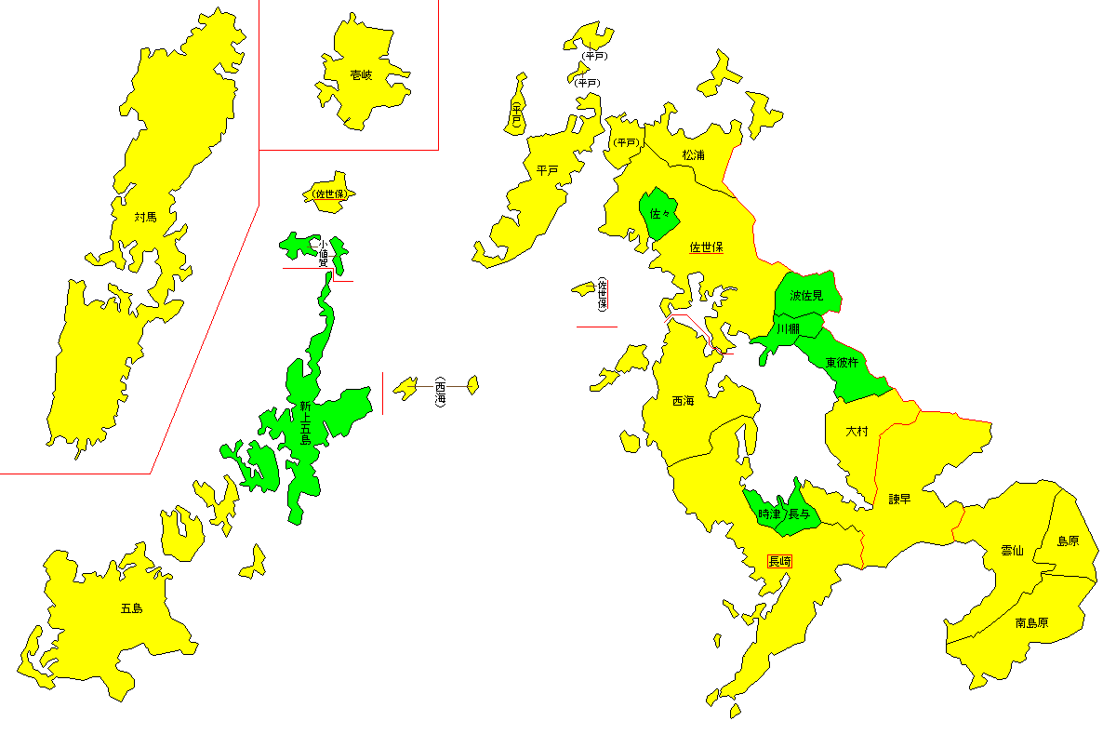
 | 就業圏域 | 中心都市（諫早市） | 郊外地域
47-50 | -2,676 | 1,496 | -4,172
50-55 | 3,485 | 279 | 3,206
55-60 | -11,214 | -3,383 | -7,831
60-65 | -13,737 | -3,293 | -10,444
65-70 | -5,574 | -642 | -4,932
70-75 | 10,560 | 7,792 | 2,768
75-80 | 17,244 | 12,517 | 4,727
80-85 | 10,363 | 7,465 | 2,898
85-90 | 5,845 | 4,114 | 1,731
90-95 | 8,546 | 3,599 | 4,947
95-00 | 4,934 | 1,782 | 3,152
00-05 | 498 | -265 | 763
05-10 | -4,959 | -3,282 | -1,677
10-15 | -4,974 | -2,616 | -2,358

